Distances_instance 2
 | 0 | 1 | 2 | 3 | 4 | 5 | 6 | 7 | 8 | 9 | 10 | 11 | 12 | 13 | 14 | 15 | 16 | 17 | 18 | 19 | 20 | 21 | 22 | 23 | 24 | 25
0 | 0 | 15.2 | 18 | 22.4 | 25 | 20.6 | 11.2 | 21.2 | 26.2 | 32 | 25.5 | 33.5 | 15 | 11.2 | 32 | 30.4 | 29.2 | 30.4 | 15.8 | 32 | 31.6 | 18 | 26.9 | 36.1 | 30 | 33.5
1 | 15.2 | 0 | 32.6 | 14.6 | 32.2 | 32.2 | 24.8 | 21 | 31.6 | 17.8 | 15.6 | 26.4 | 16.6 | 26.4 | 46.9 | 45.4 | 42.4 | 40.7 | 22.8 | 28.2 | 16.5 | 29.3 | 39.2 | 46.2 | 27.8 | 37.6
2 | 18 | 32.6 | 0 | 34.4 | 20.2 | 23.9 | 16.4 | 36.2 | 36.1 | 47.4 | 43.3 | 50.3 | 23.4 | 9.4 | 21.2 | 13 | 25.2 | 32.7 | 27.5 | 47.4 | 49 | 10.4 | 12.2 | 23.3 | 35 | 30.1
3 | 22.4 | 14.6 | 34.4 | 0 | 25 | 42.7 | 33.5 | 35.4 | 45 | 15 | 29.2 | 40.3 | 11.2 | 32 | 53.2 | 47.2 | 51.5 | 52.2 | 35.4 | 42.7 | 22.4 | 26.9 | 36.4 | 40 | 14.1 | 26.9
4 | 25 | 32.2 | 20.2 | 25 | 0 | 41.2 | 31.6 | 46.1 | 50.5 | 40 | 47.2 | 57 | 15.8 | 25.5 | 41.2 | 29.2 | 45 | 51 | 40.3 | 56.6 | 46.1 | 10 | 14.1 | 15 | 18 | 10
5 | 20.6 | 32.2 | 23.9 | 42.7 | 41.2 | 0 | 10 | 20.6 | 13.9 | 50 | 33.5 | 35.4 | 35.4 | 15.8 | 20 | 29.2 | 11.2 | 10 | 11.2 | 30 | 46.1 | 31.6 | 36.1 | 47.2 | 50.2 | 51
6 | 11.2 | 24.8 | 16.4 | 33.5 | 31.6 | 10 | 0 | 20.6 | 19.8 | 42.4 | 30.4 | 35.4 | 25.5 | 7.1 | 22.4 | 25.5 | 18 | 20 | 11.2 | 31.6 | 40.3 | 22.4 | 28.3 | 39.1 | 40.3 | 41.2
7 | 21.2 | 21 | 36.2 | 35.4 | 46.1 | 20.6 | 20.6 | 0 | 12.2 | 36.4 | 14.1 | 15 | 33.5 | 26.9 | 40.3 | 46.1 | 31.6 | 25 | 10 | 11.2 | 29.2 | 39.1 | 47.2 | 57 | 47.4 | 54.1
8 | 26.2 | 31.6 | 36.1 | 45 | 50.5 | 13.9 | 19.8 | 12.2 | 0 | 48.1 | 26.2 | 24.2 | 40.8 | 26.9 | 33.4 | 42.9 | 23 | 13.9 | 10.4 | 17.7 | 41.3 | 41.9 | 48.1 | 58.9 | 55.6 | 59.6
9 | 32 | 17.8 | 47.4 | 15 | 40 | 50 | 42.4 | 36.4 | 48.1 | 0 | 25 | 35.4 | 25.5 | 43 | 64 | 60.4 | 60.2 | 58.3 | 40.3 | 40 | 11.2 | 41.2 | 51 | 55 | 26.9 | 41.2
10 | 25.5 | 15.6 | 43.3 | 29.2 | 47.2 | 33.5 | 30.4 | 14.1 | 26.2 | 25 | 0 | 11.2 | 32 | 35 | 52.2 | 55 | 44.7 | 39.1 | 22.4 | 15 | 15.8 | 42.7 | 52.2 | 60.4 | 43 | 53.2
11 | 33.5 | 26.4 | 50.3 | 40.3 | 57 | 35.4 | 35.4 | 15 | 24.2 | 35.4 | 11.2 | 0 | 42.4 | 41.2 | 55.2 | 60.8 | 46.1 | 38.1 | 25 | 7.1 | 25 | 51.5 | 60.4 | 69.5 | 54.1 | 63.6
12 | 15 | 16.6 | 23.4 | 11.2 | 15.8 | 35.4 | 25.5 | 33.5 | 40.8 | 25.5 | 32 | 42.4 | 0 | 22.4 | 43 | 36.1 | 42.7 | 45.3 | 30.4 | 43 | 30.4 | 15.8 | 25.5 | 30.4 | 15 | 21.2
13 | 11.2 | 26.4 | 9.4 | 32 | 25.5 | 15.8 | 7.1 | 26.9 | 26.9 | 43 | 35 | 41.2 | 22.4 | 0 | 21.2 | 20 | 20.6 | 25.5 | 18 | 38.1 | 42.7 | 15.8 | 21.2 | 32 | 36.4 | 35.4
14 | 32 | 46.9 | 21.2 | 53.2 | 41.2 | 20 | 22.4 | 40.3 | 33.4 | 64 | 52.2 | 55.2 | 43 | 21.2 | 0 | 15.8 | 11.2 | 22.4 | 30.4 | 50 | 62.6 | 31.6 | 30 | 40.3 | 55.9 | 51
15 | 30.4 | 45.4 | 13 | 47.2 | 29.2 | 29.2 | 25.5 | 46.1 | 42.9 | 60.4 | 55 | 60.8 | 36.1 | 20 | 15.8 | 0 | 25 | 35.4 | 36.4 | 57 | 61.8 | 21.2 | 15.8 | 25 | 46.1 | 38.1
16 | 29.2 | 42.4 | 25.2 | 51.5 | 45 | 11.2 | 18 | 31.6 | 23 | 60.2 | 44.7 | 46.1 | 42.7 | 20.6 | 11.2 | 25 | 0 | 11.2 | 22.4 | 40.3 | 57 | 35 | 36.4 | 47.4 | 57 | 55
17 | 30.4 | 40.7 | 32.7 | 52.2 | 51 | 10 | 20 | 25 | 13.9 | 58.3 | 39.1 | 38.1 | 45.3 | 25.5 | 22.4 | 35.4 | 11.2 | 0 | 18 | 31.6 | 53.2 | 41.2 | 44.7 | 55.9 | 60.2 | 60.8
18 | 15.8 | 22.8 | 27.5 | 35.4 | 40.3 | 11.2 | 11.2 | 10 | 10.4 | 40.3 | 22.4 | 25 | 30.4 | 18 | 30.4 | 36.4 | 22.4 | 18 | 0 | 20.6 | 35.4 | 32 | 39.1 | 49.5 | 45.3 | 49.2
19 | 32 | 28.2 | 47.4 | 42.7 | 56.6 | 30 | 31.6 | 11.2 | 17.7 | 40 | 15 | 7.1 | 43 | 38.1 | 50 | 57 | 40.3 | 31.6 | 20.6 | 0 | 30.4 | 50 | 58.3 | 68 | 55.9 | 64
20 | 31.6 | 16.5 | 49 | 22.4 | 46.1 | 46.1 | 40.3 | 29.2 | 41.3 | 11.2 | 15.8 | 25 | 30.4 | 42.7 | 62.6 | 61.8 | 57 | 53.2 | 35.4 | 30.4 | 0 | 45 | 55 | 60.8 | 36.1 | 49.2
21 | 18 | 29.3 | 10.4 | 26.9 | 10 | 31.6 | 22.4 | 39.1 | 41.9 | 41.2 | 42.7 | 51.5 | 15.8 | 15.8 | 31.6 | 21.2 | 35 | 41.2 | 32 | 50 | 45 | 0 | 10 | 18 | 25 | 20
22 | 26.9 | 39.2 | 12.2 | 36.4 | 14.1 | 36.1 | 28.3 | 47.2 | 48.1 | 51 | 52.2 | 60.4 | 25.5 | 21.2 | 30 | 15.8 | 36.4 | 44.7 | 39.1 | 58.3 | 55 | 10 | 0 | 11.2 | 32 | 22.4
23 | 36.1 | 46.2 | 23.3 | 40 | 15 | 47.2 | 39.1 | 57 | 58.9 | 55 | 60.4 | 69.5 | 30.4 | 32 | 40.3 | 25 | 47.4 | 55.9 | 49.5 | 68 | 60.8 | 18 | 11.2 | 0 | 31.6 | 18
24 | 30 | 27.8 | 35 | 14.1 | 18 | 50.2 | 40.3 | 47.4 | 55.6 | 26.9 | 43 | 54.1 | 15 | 36.4 | 55.9 | 46.1 | 57 | 60.2 | 45.3 | 55.9 | 36.1 | 25 | 32 | 31.6 | 0 | 15
25 | 33.5 | 37.6 | 30.1 | 26.9 | 10 | 51 | 41.2 | 54.1 | 59.6 | 41.2 | 53.2 | 63.6 | 21.2 | 35.4 | 51 | 38.1 | 55 | 60.8 | 49.2 | 64 | 49.2 | 20 | 22.4 | 18 | 15 | 0

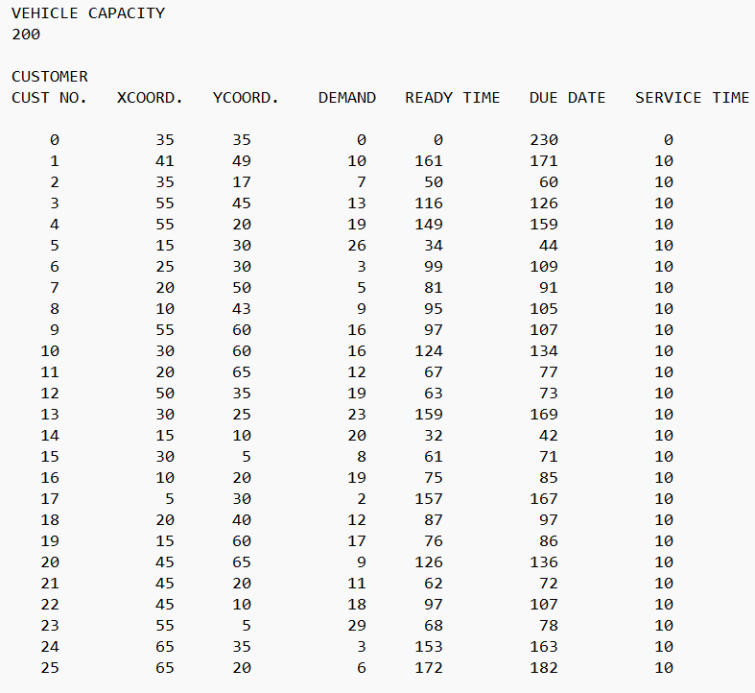
 |  |  |  |  |  |  |  |  |  |  |  |  |  | Fixed | 24325 | Rota1 | Rota2 | Rota3 | Rota4 | Rota5 | Rota6 | Rota7
 |  |  |  |  |  |  |  |  |  |  |  |  |  | Variable | 610.7 | 67 | 83.4 | 107.5 | 110.5 | 81.1 | 86.4 | 74.8
 |  |  |  |  |  |  |  |  |  |  |  |  |  | Penalty R | 6.9
 |  |  |  |  |  |  |  |  |  |  |  |  |  | Penalty D | 3
 |  |  |  |  |  |  |  |  |  |  |  |  |  |  | 24945.6

 |  |  |  |  |  |  |  |  |  |  |  |  | Rota 1 | Init. Time | Distance | Ready | Due | D-R | R' | D' | End time | R ceza | D Ceza | Demand
 |  |  |  |  |  |  |  |  |  |  |  |  | 0 | 0 | 0 | 0 | 230 | 230 | -46 | 276 | 20.6 | 0 | 0
 |  |  |  |  |  |  |  |  |  |  |  |  | 5 | 20.6 | 20.6 | 34 | 44 | 10 | 32 | 46 | 42 | 0.4 | 0 | 26
 |  |  |  |  |  |  |  |  |  |  |  |  | 7 | 62.6 | 20.6 | 81 | 91 | 10 | 79 | 93 | 89 | 0.4 | 0 | 5
 |  |  |  |  |  |  |  |  |  |  |  |  | 18 | 99 | 10 | 87 | 97 | 10 | 85 | 99 | 109 | 0 | 2 | 12
 |  |  |  |  |  |  |  |  |  |  |  |  | 0 | 124.8 | 15.8 | 0 | 230 | 230 | -46 | 276 |  | 0 | 0

 |  |  |  |  |  |  |  |  |  |  |  |  | Rota 2 | Init. Time | Distance | Ready | Due | D-R | R' | D' | End time | R ceza | D Ceza | Demand
 |  |  |  |  |  |  |  |  |  |  |  |  | 0 | 0 |  | 0 | 230 | 230 | -46 | 276 | 15 | 0 | 0
 |  |  |  |  |  |  |  |  |  |  |  |  | 12 | 15 | 15 | 63 | 73 | 10 | 61 | 75 | 71 | 0.4 | 0 | 19
 |  |  |  |  |  |  |  |  |  |  |  |  | 9 | 96.5 | 25.5 | 97 | 107 | 10 | 95 | 109 | 106.5 | 0.1 | 0 | 16
 |  |  |  |  |  |  |  |  |  |  |  |  | 20 | 117.7 | 11.2 | 126 | 136 | 10 | 124 | 138 | 134 | 0.4 | 0
 |  |  |  |  |  |  |  |  |  |  |  |  | 1 | 150.5 | 16.5 | 161 | 171 | 10 | 159 | 173 | 169 | 0.4 | 0
 |  |  |  |  |  |  |  |  |  |  |  |  | 0 | 184.2 | 15.2 | 0 | 230 | 230 | -46 | 276 | 194.2 | 0 | 0

 |  |  |  |  |  |  |  |  |  |  |  |  | Rota 3 | Init. Time | Distance | Ready | Due | D-R | R' | D' | End time | R ceza | D Ceza | Demand
 |  |  |  |  |  |  |  |  |  |  |  |  | 0 | 0 |  | 0 | 230 | 230 | -46 | 276 | 18 | 0 | 0
 |  |  |  |  |  |  |  |  |  |  |  |  | 21 | 18 | 18 | 62 | 72 | 10 | 60 | 74 | 70 | 0.4 | 0
 |  |  |  |  |  |  |  |  |  |  |  |  | 3 | 96.9 | 26.9 | 116 | 126 | 10 | 114 | 128 | 124 | 0.4 | 0
 |  |  |  |  |  |  |  |  |  |  |  |  | 24 | 138.1 | 14.1 | 153 | 163 | 10 | 151 | 165 | 161 | 0.4 | 0
 |  |  |  |  |  |  |  |  |  |  |  |  | 25 | 176 | 15 | 172 | 182 | 10 | 170 | 184 | 186 | 0 | 0
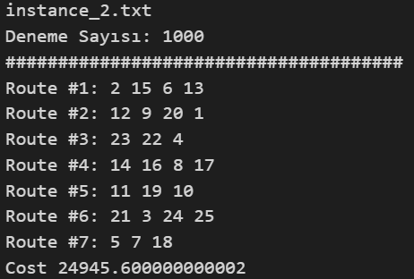
 |  |  |  |  |  |  |  |  |  |  |  |  | 0 | 219.5 | 33.5 | 0 | 230 | 230 | -46 | 276 | 229.5 | 0 | 0

 |  |  |  |  |  |  |  |  |  |  |  |  | Rota 4 | Init. Time | Distance | Ready | Due | D-R | R' | D' | End time | R ceza | D Ceza | Demand
 |  |  |  |  |  |  |  |  |  |  |  |  | 0 | 0 |  | 0 | 230 | 230 | -46 | 276 | 32 | 0 | 0
 |  |  |  |  |  |  |  |  |  |  |  |  | 14 | 32 | 32 | 32 | 42 | 10 | 30 | 44 | 42 | 0 | 0
 |  |  |  |  |  |  |  |  |  |  |  |  | 16 | 53.2 | 11.2 | 75 | 85 | 10 | 73 | 87 | 83 | 0.4 | 0
 |  |  |  |  |  |  |  |  |  |  |  |  | 8 | 106 | 23 | 95 | 105 | 10 | 93 | 107 | 116 | 0 | 1
 |  |  |  |  |  |  |  |  |  |  |  |  | 17 | 129.9 | 13.9 | 157 | 167 | 10 | 155 | 169 | 165 | 0.4 | 0
 |  |  |  |  |  |  |  |  |  |  |  |  | 0 | 195.4 | 30.4 | 0 | 230 | 230 | -46 | 276 | 205.4 | 0 | 0

 |  |  |  |  |  |  |  |  |  |  |  |  | Rota 5 | Init. Time | Distance | Ready | Due | D-R | R' | D' | End time | R ceza | D Ceza | Demand
 |  |  |  |  |  |  |  |  |  |  |  |  | 0 | 0 |  | 0 | 230 | 230 | -46 | 276 | 33.5 | 0 | 0
 |  |  |  |  |  |  |  |  |  |  |  |  | 11 | 33.5 | 33.5 | 67 | 77 | 10 | 65 | 79 | 75 | 0.4 | 0
 |  |  |  |  |  |  |  |  |  |  |  |  | 19 | 82.1 | 7.1 | 76 | 86 | 10 | 74 | 88 | 92.1 | 0 | 0
 |  |  |  |  |  |  |  |  |  |  |  |  | 10 | 107.1 | 15 | 124 | 134 | 10 | 122 | 136 | 132 | 0.4 | 0
 |  |  |  |  |  |  |  |  |  |  |  |  | 0 | 157.5 | 25.5 | 0 | 230 | 230 | -46 | 276 | 167.5 | 0 | 0

 |  |  |  |  |  |  |  |  |  |  |  |  | Rota 6 | Init. Time | Distance | Ready | Due | D-R | R' | D' | End time | R ceza | D Ceza | Demand
 |  |  |  |  |  |  |  |  |  |  |  |  | 0 | 0 |  | 0 | 230 | 230 | -46 | 276 | 36.1 | 0 | 0
 |  |  |  |  |  |  |  |  |  |  |  |  | 23 | 36.1 | 36.1 | 68 | 78 | 10 | 66 | 80 | 76 | 0.4 | 0
 |  |  |  |  |  |  |  |  |  |  |  |  | 22 | 87.2 | 11.2 | 97 | 107 | 10 | 95 | 109 | 105 | 0.4 | 0
 |  |  |  |  |  |  |  |  |  |  |  |  | 4 | 123 | 18 | 149 | 159 | 10 | 147 | 161 | 157 | 0.4 | 0
 |  |  |  |  |  |  |  |  |  |  |  |  | 0 | 182 | 25 | 0 | 230 | 230 | -46 | 276 | 192 | 0 | 0

 |  |  |  |  |  |  |  |  |  |  |  |  | Rota 7 | Init. Time | Distance | Ready | Due | D-R | R' | D' | End time | R ceza | D Ceza | Demand
 |  |  |  |  |  |  |  |  |  |  |  |  | 0 | 0 |  | 0 | 230 | 230 | -46 | 276 | 18 | 0 | 0
 |  |  |  |  |  |  |  |  |  |  |  |  | 2 | 18 | 18 | 50 | 60 | 10 | 48 | 62 | 58 | 0.4 | 0
 |  |  |  |  |  |  |  |  |  |  |  |  | 15 | 71 | 13 | 61 | 71 | 10 | 59 | 73 | 81 | 0 | 0
 |  |  |  |  |  |  |  |  |  |  |  |  | 6 | 106.5 | 25.5 | 99 | 109 | 10 | 97 | 111 | 116.5 | 0 | 0
 |  |  |  |  |  |  |  |  |  |  |  |  | 13 | 123.6 | 7.1 | 159 | 169 | 10 | 157 | 171 | 167 | 0.4 | 0
 |  |  |  |  |  |  |  |  |  |  |  |  | 0 | 178.2 | 11.2 | 0 | 230 | 230 | -46 | 276 | 188.2 | 0 | 0

